Exemplo
Texto antes da imagem

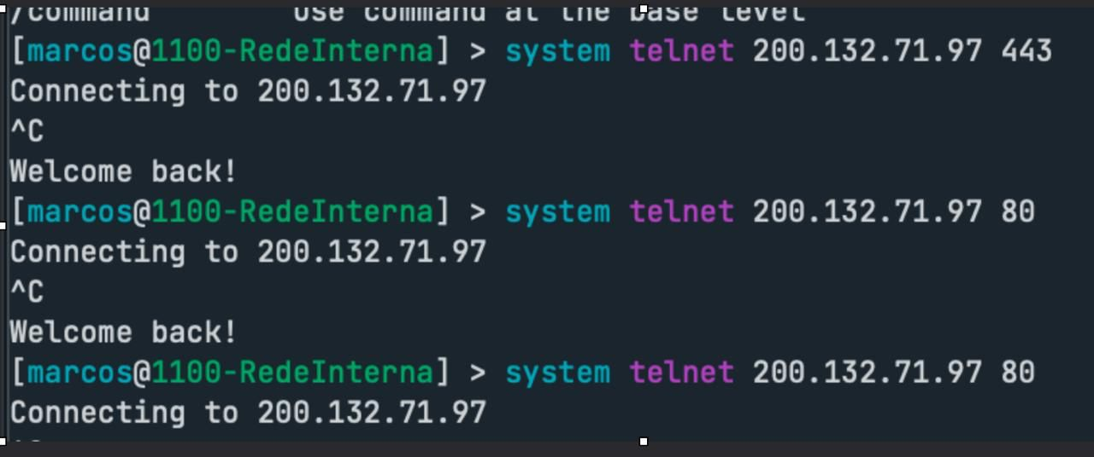
Texto depois da imagem

